觀光處-18行程
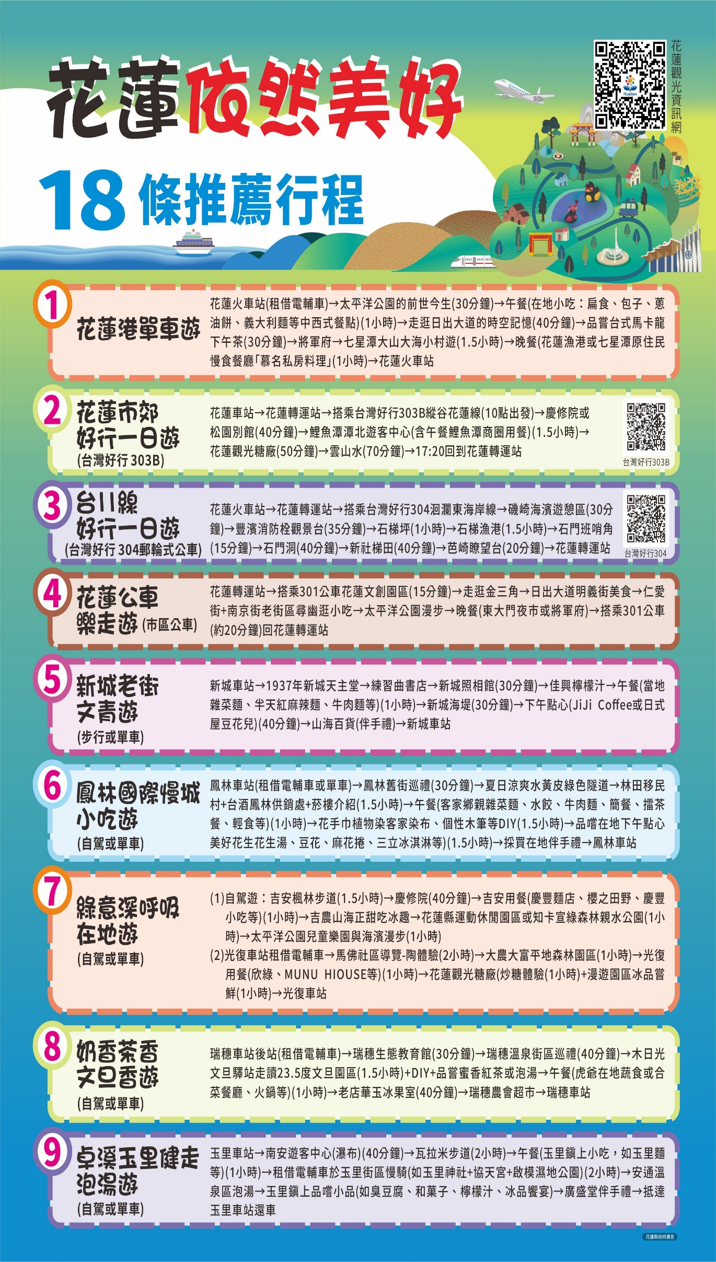
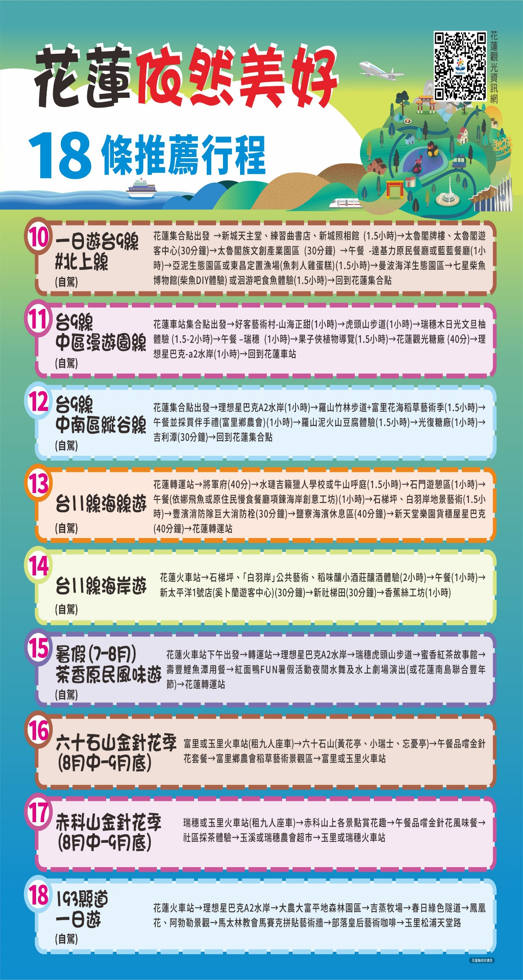

觀光處推薦景點
花蓮觀光處推薦景點彙整
序 | 商家/主辦單位 | 體驗活動名稱 | 活動分類 | 內容及特色簡述(60字以內) | 成團人數 | 最多人數 | 接待能力 | 體驗活動 價格/人 | 體驗地及地址 | 地理位置及適宜交通工具 | 提供設施 | 聯絡人姓名 | 聯絡電話 | 相關網站連結 | 備註
1 | 翼想天開創意設計工坊 | 台灣非物質文化_客家纏花飾品製作體驗課 | 文化體驗 | 帶大家認識台灣非物質文化遺產〔客家纏花〕的來由與故事，藉由一絲一線的創作教學，可以製作出美麗的纏花飾品。體驗到獨具台灣之美學的創作。 | 4 | 20 | ■中文 ■英文 □日語 □韓語 □其他： | 650~1,500 | 花蓮市國盛一街2之6號 | ●大眾運輸： 花蓮火車站／花蓮客運總站步行8分鐘。 ●自行開車： 駕車周邊有免費停車場。 | ■廁所 ■WIFI ■其他：工藝品展示區 | 楊凱竹 | 0910-660905 |  | 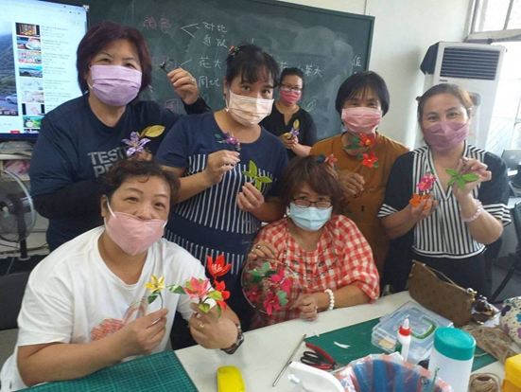
2 | 翼想天開創意設計工坊 | 金工銀飾製作課程-手工珠寶飾品（情侶戒／銀戒／項鍊） | 文化體驗 | 從零教學，挑選喜歡的樣式，讓專業的金工師手把手教學完成獨一無二的手作風格銀飾，為旅行紀錄美好時刻。 | 2 | 10 | ■中文 ■英文 □日語 □韓語 □其他： | 1,330~2,280 | 花蓮市國盛一街2之6號 | ●大眾運輸： 花蓮火車站／花蓮客運總站步行8分鐘。 ●自行開車： 駕車周邊有免費停車場。 | ■廁所 ■WIFI ■其他：工藝品展示區 | 楊凱竹 | 0910-660905 | https://m.facebook.com/Winwing.tw/ | 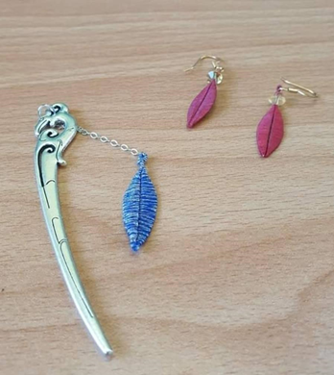
3 | 翼想天開創意設計工坊 | 薑黃染布體驗／環保手工噴染體驗 | 文化體驗 | 用花蓮產出的老薑黃，染出最獨特的日光色布巾。 環保手工噴染：以無毒安全染劑學習最輕鬆繽紛的染布方式，製作一件獨特的T恤。 | 4 | 20 | ■中文 ■英文 □日語 □韓語 □其他： | 800 | 花蓮市國盛一街2之6號 | ●大眾運輸： 花蓮火車站／花蓮客運總站步行8分鐘。 ●自行開車： 駕車周邊有免費停車場。 | ■廁所 ■WIFI ■其他：工藝品展示區 | 楊凱竹 | 0910-660905 | https://m.facebook.com/Winwing.tw/ | 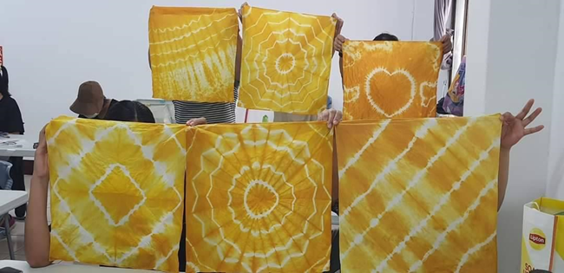
4 | 吉林茶園x好茶咖啡工作室 | 檸檬酸柑茶體驗 | 文化體驗 | 酸柑茶為客家庄名產，是將虎頭柑挖空填入茶葉後，歷經九蒸九曬加工後製成，完成後有如石塊般堅硬，敲碎後即可沖泡飲用。本體驗包含茶園導覽解說，酸柑茶製作解說及實作，體驗可帶回檸檬酸柑茶乙顆。 | 4 | 15 | ■中文 □英文 □日語 □韓語 □其他： | 550 | 吉林茶園 花蓮縣瑞穗鄉迦納納二路169號 | ●大眾運輸： 花蓮客運-舞鶴站牌 ●自行開車 台九線南下275K處（GPS-N23.4672 E121.3609） | ■廁所 ■WIFI □其他： | 謝瑋翔 | 0928-085309 | https://jilintea.carrd.co/ | 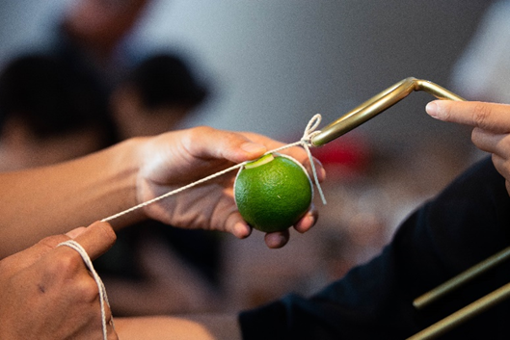
5 | 鶴岡文旦產銷驛站 | 遊園＋柚醬DIY+柚香食農DIY 日光午餐 | 文化體驗 | 到柚園看風景、說中秋故事、談太空神話，動動手體驗柚子的新玩藝。肚子餓了，可以自己手作試試柚子入菜，也可以選擇品嚐手路菜。來農家就是以土地為題，以藍天為話，曬曬日光，煩惱忘光光。 | 4 | 20 | ■中文 □英文 □日語 □韓語 □其他： | 4人行方案：1,600 8人行方案：890 | 花蓮縣瑞穗鄉北一路121號 | ●大眾運輸： 瑞穗火車站下車，東站出口步行３分鐘 | ■廁所 ■WIFI □其他： | 楊淑珍 | 0972-507182 | https://www.838.url.tw/hot.html | 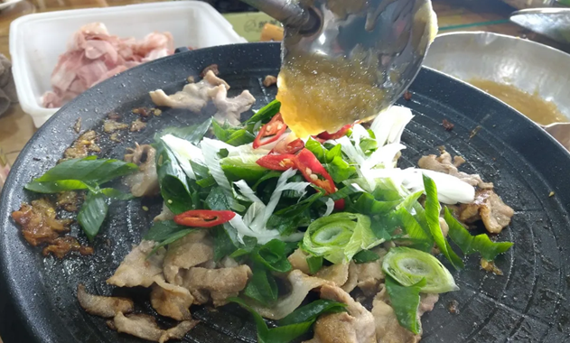
 | 鶴岡文旦產銷驛站 | 遊園＋柚香DIY+柚香野炊 buffet 日光午餐 | 文化體驗 | 到柚園看風景、說中秋故事、談太空神話，動動手體驗柚子的新玩藝。肚子餓了，可以自己手作試試柚子入菜，也可以選擇品嚐手路菜。來農家就是以土地為題，以藍天為話，曬曬日光，煩惱忘光光。 | 16 | 30 | ■中文 □英文 □日語 □韓語 □其他： | 890 | 花蓮縣瑞穗鄉北一路121號 | ●大眾運輸： 瑞穗火車站下車，東站出口步行３分鐘 | ■廁所 ■WIFI □其他： | 楊淑珍 | 0972-507182 | https://www.838.url.tw/hot.html
 | 鶴岡文旦產銷驛站 | 遊園＋柚香DIY+柚香野炊 buffet 暮光晚餐 | 文化體驗 | 到柚園看風景、說中秋故事、談太空神話，動動手體驗柚子的新玩藝。肚子餓了，可以自己手作試試柚子入菜，也可以選擇品嚐手路菜。來農家就是以土地為題，以藍天為話，曬曬日光，煩惱忘光光。 | 20 | 30 | ■中文 □英文 □日語 □韓語 □其他： | 1,100 | 花蓮縣瑞穗鄉北一路121號 | ●大眾運輸： 瑞穗火車站下車，東站出口步行３分鐘 | ■廁所 ■WIFI □其他： | 楊淑珍 | 0972-507182 | https://www.838.url.tw/hot.html
 | 鶴岡文旦產銷驛站 | 遊園＋柚香DIY+柚香野炊 buffet 日光午餐+柚鄉走村 | 文化體驗 | 到柚園看風景、說中秋故事、談太空神話，動動手體驗柚子的新玩藝。肚子餓了，可以自己手作試試柚子入菜，也可以選擇品嚐手路菜。來農家就是以土地為題，以藍天為話，曬曬日光，煩惱忘光光。 | 16 | 30 | ■中文 □英文 □日語 □韓語 □其他： | 990 | 花蓮縣瑞穗鄉北一路121號 | ●大眾運輸： 瑞穗火車站下車，東站出口步行３分鐘 | ■廁所 ■WIFI □其他： | 楊淑珍 | 0972-507182 | https://www.838.url.tw/hot.html
 | 鶴岡文旦產銷驛站 | 遊園導覽+柚香淺嚐 | 文化體驗 | 來這裡可以一起看看縱谷地景、曬曬北回陽光、聽聽文旦生態、嚐嚐柚香百味、摸摸柚鄉草花、聊聊月亮傳說、談談星光神話…讓我們一起柚遊自在，體驗文旦農遊的的樂趣。 | 2 | 20 | ■中文 □英文 □日語 □韓語 □其他： | 2人行方案：490 3人行方案：390 4人行方案：290 7人行方案：190 | 花蓮縣瑞穗鄉北一路121號 | ●大眾運輸： 瑞穗火車站下車，東站出口步行３分鐘 | ■廁所 ■WIFI □其他： | 楊淑珍 | 0972-507182 | https://www.838.url.tw/hot.html
 | 鶴岡文旦產銷驛站 | 柚子果醬DIY | 文化體驗 | 遊客親自到果園參觀後，可了解各類柚子的生態作息，並透過手作柚子果醬的體驗及現場品嚐，明瞭柚子果醬的作法及多種使用方法，從此不用煩惱家裡過多的柚子，進而願意採購更多的柚子，協助柚農銷售。 | 3 | 20 | ■中文 □英文 □日語 □韓語 □其他： | 390 | 花蓮縣瑞穗鄉北一路121號 | ●大眾運輸： 瑞穗火車站下車，東站出口步行３分鐘 | ■廁所 ■WIFI □其他： | 楊淑珍 | 0972-507182 | https://www.838.url.tw/hot.html
 | 鶴岡文旦產銷驛站 | 柚子果醬DIY+遊園導覽 | 文化體驗 |  | 2 | 20 | ■中文 □英文 □日語 □韓語 □其他： | 2人行方案：590 3人行方案：490 | 花蓮縣瑞穗鄉北一路121號 | ●大眾運輸： 瑞穗火車站下車，東站出口步行３分鐘 | ■廁所 ■WIFI □其他： | 楊淑珍 | 0972-507182 | https://www.838.url.tw/hot.html
 | 鶴岡文旦產銷驛站 | 柚花彩鹽DIY | 文化體驗 | 用低溫烘乾花朵，色澤轉成金色，花香鎖在花瓣中，透過手作研磨，清脆卡滋的聲響，伴隨著花香四溢，再和特色植物薑黃、綠茶、洛神、咖啡合併鹽堆積成瓶，取鹽去污避邪的習俗，把玩柚花入瓶的隱喻，手作草本沐浴鹽，完成保佑平安彩鹽瓶，收藏瑞穗的五色五香。 | 3 | 20 | ■中文 □英文 □日語 □韓語 □其他： | 390 | 花蓮縣瑞穗鄉北一路121號 | ●大眾運輸： 瑞穗火車站下車，東站出口步行３分鐘 | ■廁所 ■WIFI □其他： | 楊淑珍 | 0972-507182 | https://www.838.url.tw/hot.html | 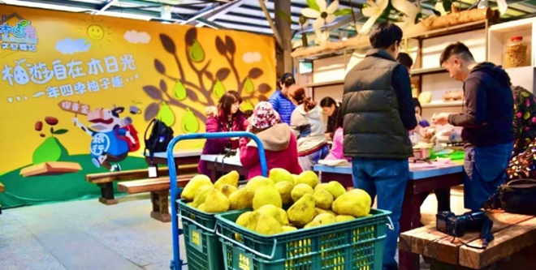
 | 鶴岡文旦產銷驛站 | 柚花彩鹽DIY+遊園導覽 | 文化體驗 |  | 2 | 20 | ■中文 □英文 □日語 □韓語 □其他： | 2人行方案：590 3人行方案：490 | 花蓮縣瑞穗鄉北一路121號 | ●大眾運輸： 瑞穗火車站下車，東站出口步行３分鐘 | ■廁所 ■WIFI □其他： | 楊淑珍 | 0972-507182 | https://www.838.url.tw/hot.html
 | 鶴岡文旦產銷驛站 | 柚香洗潔劑DIY＋遊園導覽 | 文化體驗 | 柚子皮含有豐富的精油，浸泡過95%的酒精後，具有清潔效果，加上果園裡鮮採的蘆薈，簡單有趣又實用的手作，是家家戶戶生活的必需品，大人小孩都喜愛。 | 2 | 20 | ■中文 □英文 □日語 □韓語 □其他： | 2人行方案：590 3人行方案：490 | 花蓮縣瑞穗鄉北一路121號 | ●大眾運輸： 瑞穗火車站下車，東站出口步行３分鐘 | ■廁所 ■WIFI □其他： | 楊淑珍 | 0972-507182 | https://www.838.url.tw/hot.html | 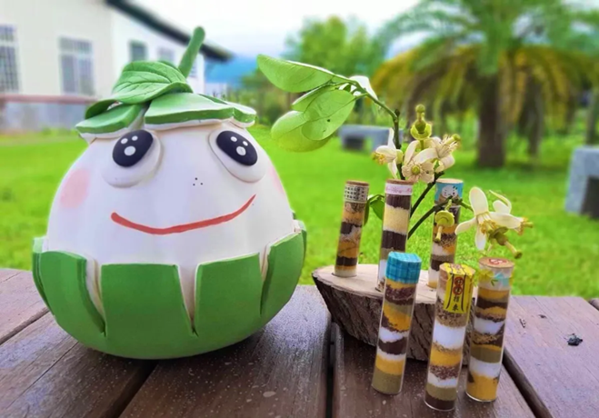
 | 鶴岡文旦產銷驛站 | 夜探柚園+地景導覽+天文解說＋柚香淺嚐 | 文化體驗 | 本行程將以在地特色農作物文旦柚為主題，從三大面向探討天文故事，讓旅遊增添神奇趣味，同時可享用柚子入菜的特色餐飲。 | 4 | 20 | ■中文 □英文 □日語 □韓語 □其他： | 390 | 花蓮縣瑞穗鄉北一路121號 | ●大眾運輸： 瑞穗火車站下車，東站出口步行３分鐘 | ■廁所 ■WIFI □其他： | 楊淑珍 | 0972-507182 | https://www.838.url.tw/hot.html | 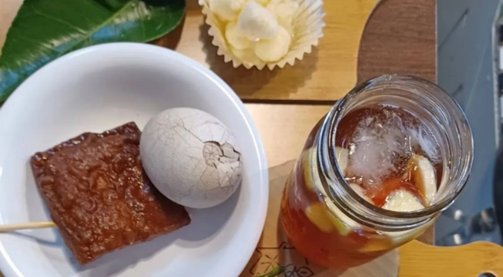 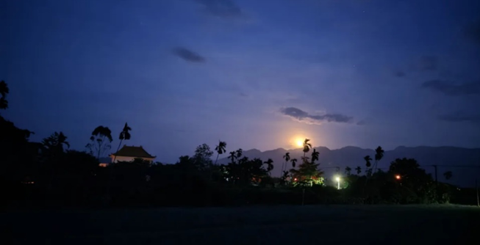
 | 鶴岡文旦產銷驛站 | 柚香DIY+暮光納涼晚餐+地景導覽+天文解說 | 文化體驗 |  | 20 | 40 | ■中文 □英文 □日語 □韓語 □其他： | 1,100 | 花蓮縣瑞穗鄉北一路121號 | ●大眾運輸： 瑞穗火車站下車，東站出口步行３分鐘 | ■廁所 ■WIFI □其他： | 楊淑珍 | 0972-507182 | https://www.838.url.tw/hot.html
6 | 917農場 | 金針採收及烘焙體驗（限金針季8~10月） | 文化體驗 | 提供遊客採收金針，並體驗如何進行烘乾至完成，參加者皆可帶回一袋金針。 | 5 | 10 | ■中文 □英文 □日語 □韓語 □其他： | 450（50分鐘） | 花蓮縣玉里鎮高寮264-1號 | ●自行開車 | ■廁所 ■WIFI □其他： | 黃怡瑄 | 0972-507182 | https://917.com.tw/ | 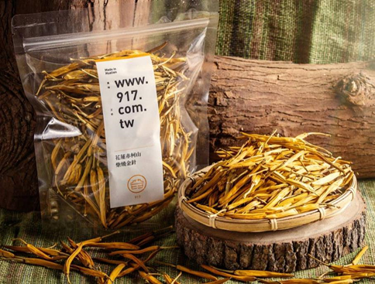
7 | 天賜糧源 | 精米碾製導覽 | 文化體驗 | 稻穀是怎麼從一顆金黃的小球變成白淨的米粒呢？讓專業的導覽員帶著大家憶起參觀碾米工廠，一步步的認識稻米加工精緻的過程，DIY一瓶屬於自己的白米。 | 8 | 42 | ■中文 □英文 □日語 □韓語 □其他： | 250 | 花蓮縣富里鄉永豐村永豐25號之1 | ●自行開車 | ■廁所 ■WIFI □其他： | 何小姐 | 03-8831789 | https://www.manna.com.tw/ | 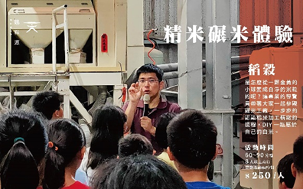
8 | 天賜糧源 | 插秧體驗活動 | 文化體驗 | 體驗過去農夫在稻田裡手插秧的辛苦，並且將教育含意如入其中。 | 10 | 42 | ■中文 □英文 □日語 □韓語 □其他： | 750 | 花蓮縣富里鄉永豐村永豐25號之1 | ●自行開車 | ■廁所 ■WIFI □其他： | 何小姐 | 03-8831789 | https://www.manna.com.tw/ | 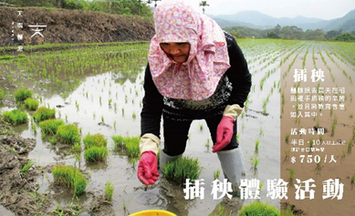
9 | 天賜糧源 | 割稻體驗活動 | 文化體驗 | 體驗農夫收割，並且在田間享用割稻飯，了解粒粒皆辛苦的過程。 | 10 | 42 | ■中文 □英文 □日語 □韓語 □其他： | 750 | 花蓮縣富里鄉永豐村永豐25號之1 | ●自行開車 | ■廁所 ■WIFI □其他： | 何小姐 | 03-8831789 | https://www.manna.com.tw/ | 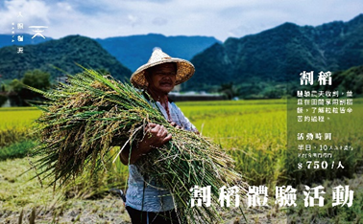
10 | 集大陳 | 大陳宴，大陳戲 4月27日14:00~19:30 | 文化體驗 | 活動分成三個階段，首先是文史導覽，由大陳小花將帶著民眾從虛、實劇場來認識大陳文化；下午4點由「雲水戲劇工作坊」帶來大陳傳統戲曲表演，有戲越劇介紹、表演以及戲服體驗等；辦桌晚宴，將從晚間6點登場，大陳傳統菜將接力上桌，這一場結合嗅覺、味覺與視覺、聽覺的傳統戲曲的晚宴，將為參與民眾帶來多元的感官饗宴。 | 不限 | 100人 | ■中文 ■英文 □日語 □韓語 □其他： | 1,200 | 花蓮市大陳一村大陳故事館 花蓮市民光71-1號 | ●大眾運輸： 花蓮客運《大陳一村》站下車 ●自行開車： 花蓮市區→府前路往北直行→接近台電大樓時可見大陳一村社區之船型招牌→轉彎進入社區內，即可到達 | ■廁所 □WIFI □其他： | 邱小姐 | 03-8310153#16 | https://culture-tourism.hualien.gov.tw/activity_dt.php?id=73 | 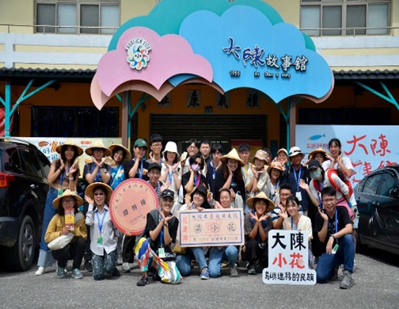
11 | 芳草古樹 | 擂茶DIY | 文化體驗 | 位於菸樓聚落旁的「芳草古樹花園」，以刻意保留的舊菸樓，改建為民宿空間，並提供美味餐點及精品咖啡。該店提供擂茶體驗DIY，可搭配季節甜點或特色餐點一同食用；此外亦有手作植物染體驗，讓遊客能製作專屬於自己的植物染布料。 | 4 | 10 | ■中文 □英文 □日語 □韓語 ■其他：客語 | 150 | 花蓮縣鳳林鎮中和路71號 | ●大眾運輸： 花蓮火車站 → 鳳林火車站 → 計程車 / 步行 花蓮火車站 → 花蓮客運(南線-鳳林站) → 計程車 / 步行 ●自行開車： 宜蘭往花蓮方向 → 台九省道 → 左轉中和路 台東往花蓮方向 → 台九省道 → 右轉中和路 | ■廁所 ■WIFI □其他： | 李佳駿 | 0958-396777 | https://www.fangshuh.com.tw/ | 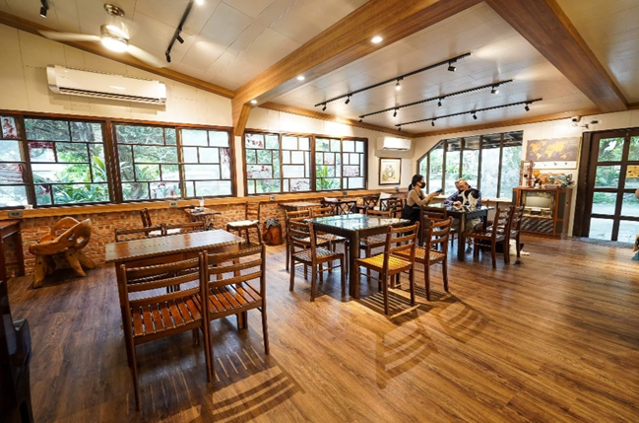
12 | 芳草古樹 | 植物染 | 文化體驗 | 位於菸樓聚落旁的「芳草古樹花園」，以刻意保留的舊菸樓，改建為民宿空間，並提供美味餐點及精品咖啡。該店提供擂茶體驗DIY，可搭配季節甜點或特色餐點一同食用；此外亦有手作植物染體驗，讓遊客能製作專屬於自己的植物染布料。 | 4 | 10 | ■中文 □英文 □日語 □韓語 ■其他：客語 | 150 | 花蓮縣鳳林鎮中和路71號 | ●大眾運輸： 花蓮火車站 → 鳳林火車站 → 計程車 / 步行 花蓮火車站 → 花蓮客運(南線-鳳林站) → 計程車 / 步行 ●自行開車： 宜蘭往花蓮方向 → 台九省道 → 左轉中和路 台東往花蓮方向 → 台九省道 → 右轉中和路 | ■廁所 ■WIFI □其他： | 李佳駿 | 0958-396777 | https://www.fangshuh.com.tw/
13 | 櫻の田野休閒養生館 | 醃製梅子DIY、香包、麻糬、醃製小番茄、南瓜、佛手瓜、果醬 | 休閒農業 | 櫻の田野為一間野菜養生為主軸的客家料理餐廳，每日供應現摘野菜供客人無限量食用。春天製作梅子，以十二道工法耗時一年而完成的紫蘇梅；夏天製作醬冬瓜、醬鳳梨苦瓜； 秋天採收洛神花，製成蜜洛神、洛神花汁、洛神花草包、乾燥洛神、洛神花醋；冬天曬蘿蔔及福菜做成火鍋湯底等。 | 4 | 10 | ■中文 □英文 □日語 □韓語 □其他： | 450 | 花蓮縣吉安鄉福興七街8號 | ●自行開車： 花蓮火車站開車約15分鐘 | ■廁所 □WIFI □其他： | 陳櫻美 | 03-8540366 | https://www.facebook.com/sakula038540366?locale=zh_TW | 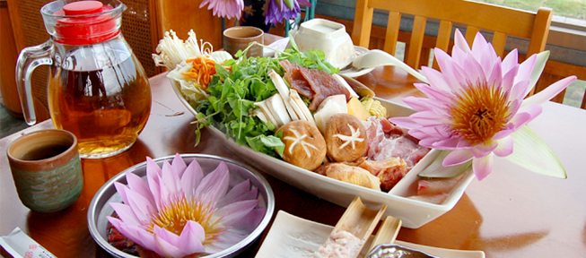
14 | 讚炭工房 | DIY手作體驗 | 文化體驗 | 利用大自然的植物，發展對人類及大自然有幫助的產品，如小花蔓澤蘭防蚊液、茶樹精油及月桃系列產品。 秉持自然、健康、環保的理念，不斷研究與開發新產品，期待與大家共創一個樂活的園地。 | 4 | 40 | ■中文 □英文 ■日語 □韓語 □其他： | 180~650 | 花蓮縣鳳林鎮正義路15號 | ●自行開車 | ■廁所 ■WIFI □其他： |  | 03-8763488 | https://www.hualien-zantanstudio.com/ | 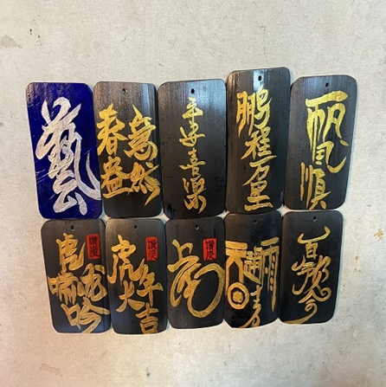
15 | 花東粽穀客家美食坊 | DIY手作體驗 | 文化體驗 | 以追求「天然、健康、美味」的客家美食為核心價值，以「傳承創新、顧客滿意」爲理念，秉持著做給自家人品嘗的心意，決不添加防腐劑、人工色素等化學物質，為了呈現最天然、原始的食材，寧可多花繁鎖工時、細心烹煮，從研磨米漿開始，更不用化學調味偷時間，讓每一個米食都充滿著人情味。 | 10 |  | ■中文 □英文 □日語 □韓語 □其他： | 200~400 | 需視人數擇訂適合場地 | 需視人數擇訂適合場地 | □廁所 □WIFI □其他： | 張小姐 | 0933-503910 | https://www.facebook.com/huadon101/?locale=zh_TW | 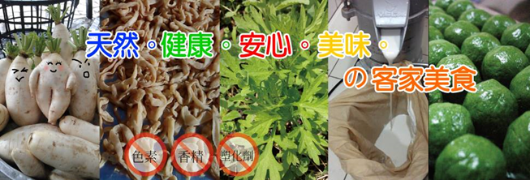
16 | 大和擂茶鋪 | DIY手作體驗 | 文化體驗 | 因為機緣而喜愛上擂茶，公職退休後有感於懂得傳統擂茶文化的長輩逐漸凋零，在2014年決定將大富車站前一幢日式老屋改造成為「大和擂茶舗」。由太太負責掌廚，打造出甘蔗黑糖豬腳、可樂果涼拌過貓等，融合客風味及創新的招牌特色料理，他則教授擂茶文化及帶領體驗。 | 5 | 40 | ■中文 □英文 □日語 □韓語 ■其他：客語 | 150 | 花蓮縣光復鄉大富村明德路36號 | ●自行開車前往 | ■廁所 ■WIFI □其他： | 衛小姐 | 0919-913780 | https://www.facebook.com/profile.php?id=100064071100469 | 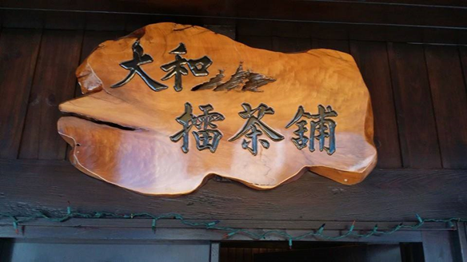
17 | 鳥居米穀店/廖快菸樓 | 菸樓導覽(40分鐘) | 文化體驗 | 廖快菸樓興建於50年，是全台少數仍維護完整且有位從小在菸草田長大的孩子，在此提供專業導覽服務者，是全台最具尋踏、走讀價值的特色景點。 | 4 | 120 | ■中文 ■英文 ■日語 ■韓語 □其他： | 50 | 花蓮縣鳳林鎮復興路79號 | ●大眾運輸： 搭乘台鐵至鳳林站，出站後轉乘計程車或租車，約5分鐘車程即可抵達。 ●自行開車： 北部出發：國道3號→國道五號→台9線→行至鳳林鎮後左轉中和路→右轉大榮二路，即可抵達菸樓聚落。 南部出發：國道1號→台1線→台9線→行至鳳林鎮後右轉民享路→左轉大榮二路，即可抵達。 | ■廁所 ■WIFI □其他： | 徐明堂 | 0935-828211 | https://www.facebook.com/LIAOKUAIYULOU?mibextid=ZbWKwL | 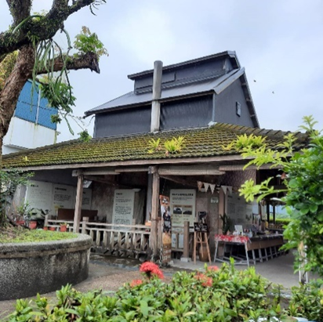
18 | 鳥居米穀店/廖快菸樓 | 菸樓導覽+DIY金包銀紅龜粿(90分鐘) | 文化體驗 | 廖快菸樓興建於50年，是全台少數仍維護完整且有位從小在菸草田長大的孩子，在此提供專業導覽服務者，是全台最具尋踏、走讀價值的特色景點。 | 4 | 80 | ■中文 ■英文 ■日語 ■韓語 □其他： | 360 | 花蓮縣鳳林鎮復興路79號 | ●大眾運輸： 搭乘台鐵至鳳林站，出站後轉乘計程車或租車，約5分鐘車程即可抵達。 ●自行開車： 北部出發：國道3號→國道五號→台9線→行至鳳林鎮後左轉中和路→右轉大榮二路，即可抵達菸樓聚落。 南部出發：國道1號→台1線→台9線→行至鳳林鎮後右轉民享路→左轉大榮二路，即可抵達。 | ■廁所 ■WIFI □其他： | 徐明堂 | 0935-828211 | https://www.facebook.com/LIAOKUAIYULOU?mibextid=ZbWKwL | 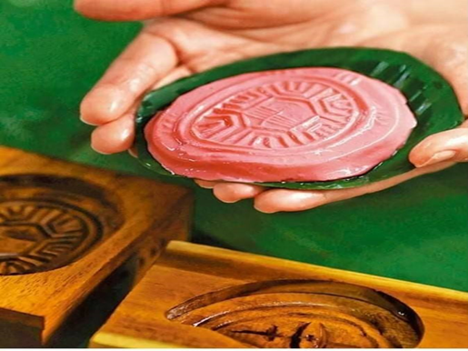
19 | 鳥居米穀店/廖快菸樓 | 菸樓導覽+DIY南瓜包(90分鐘) | 文化體驗 | 廖快菸樓興建於50年，是全台少數仍維護完整且有位從小在菸草田長大的孩子，在此提供專業導覽服務者，是全台最具尋踏、走讀價值的特色景點。 | 4 | 80 | ■中文 ■英文 ■日語 ■韓語 □其他： | 360 | 花蓮縣鳳林鎮復興路79號 | ●大眾運輸： 搭乘台鐵至鳳林站，出站後轉乘計程車或租車，約5分鐘車程即可抵達。 ●自行開車： 北部出發：國道3號→國道五號→台9線→行至鳳林鎮後左轉中和路→右轉大榮二路，即可抵達菸樓聚落。 南部出發：國道1號→台1線→台9線→行至鳳林鎮後右轉民享路→左轉大榮二路，即可抵達。 | ■廁所 ■WIFI □其他： | 徐明堂 | 0935-828211 | https://www.facebook.com/LIAOKUAIYULOU?mibextid=ZbWKwL | 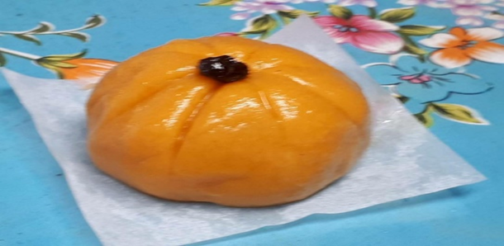
20 | 鳥居米穀店/廖快菸樓 | 菸樓導覽+DIY豆腐乳(90分鐘) | 文化體驗 | 廖快菸樓興建於50年，是全台少數仍維護完整且有位從小在菸草田長大的孩子，在此提供專業導覽服務者，是全台最具尋踏、走讀價值的特色景點。 | 4 | 80 | ■中文 ■英文 ■日語 ■韓語 □其他： | 360 | 花蓮縣鳳林鎮復興路79號 | ●大眾運輸： 搭乘台鐵至鳳林站，出站後轉乘計程車或租車，約5分鐘車程即可抵達。 ●自行開車： 北部出發：國道3號→國道五號→台9線→行至鳳林鎮後左轉中和路→右轉大榮二路，即可抵達菸樓聚落。 南部出發：國道1號→台1線→台9線→行至鳳林鎮後右轉民享路→左轉大榮二路，即可抵達。 | ■廁所 ■WIFI □其他： | 徐明堂 | 0935-828211 | https://www.facebook.com/LIAOKUAIYULOU?mibextid=ZbWKwL
21 | 鳥居米穀店/廖快菸樓 | 菸樓導覽+DIY甜酒釀體驗(90分鐘) | 文化體驗 | 廖快菸樓興建於50年，是全台少數仍維護完整且有位從小在菸草田長大的孩子，在此提供專業導覽服務者，是全台最具尋踏、走讀價值的特色景點。 | 4 | 80 | ■中文 ■英文 ■日語 ■韓語 □其他： | 360 | 花蓮縣鳳林鎮復興路79號 | ●大眾運輸： 搭乘台鐵至鳳林站，出站後轉乘計程車或租車，約5分鐘車程即可抵達。 ●自行開車： 北部出發：國道3號→國道五號→台9線→行至鳳林鎮後左轉中和路→右轉大榮二路，即可抵達菸樓聚落。 南部出發：國道1號→台1線→台9線→行至鳳林鎮後右轉民享路→左轉大榮二路，即可抵達。 | ■廁所 ■WIFI □其他： | 徐明堂 | 0935-828211 | https://www.facebook.com/LIAOKUAIYULOU?mibextid=ZbWKwL | 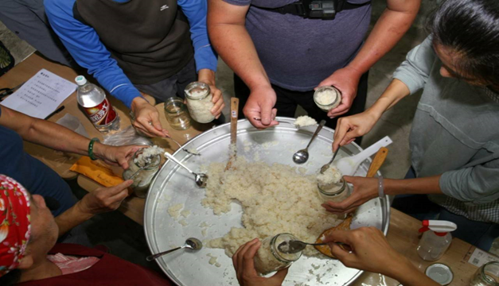
22 | 鳥居米穀店/廖快菸樓 | 菸樓導覽+DIY紅糟(90分鐘) | 文化體驗 | 廖快菸樓興建於50年，是全台少數仍維護完整且有位從小在菸草田長大的孩子，在此提供專業導覽服務者，是全台最具尋踏、走讀價值的特色景點。 | 4 | 80 | ■中文 ■英文 ■日語 ■韓語 □其他： | 360 | 花蓮縣鳳林鎮復興路79號 | ●大眾運輸： 搭乘台鐵至鳳林站，出站後轉乘計程車或租車，約5分鐘車程即可抵達。 ●自行開車： 北部出發：國道3號→國道五號→台9線→行至鳳林鎮後左轉中和路→右轉大榮二路，即可抵達菸樓聚落。 南部出發：國道1號→台1線→台9線→行至鳳林鎮後右轉民享路→左轉大榮二路，即可抵達。 | ■廁所 ■WIFI □其他： | 徐明堂 | 0935-828211 | https://www.facebook.com/LIAOKUAIYULOU?mibextid=ZbWKwL | 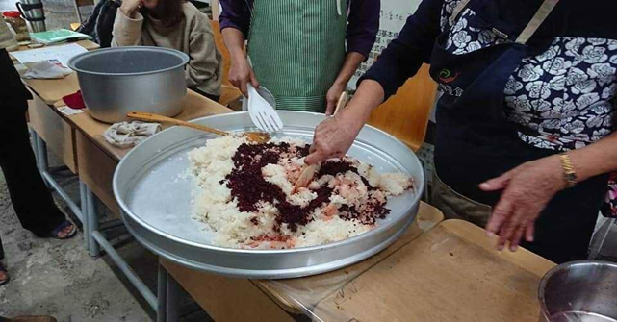
23 | 花手巾植物染工坊 | 植物染體驗 | 文化體驗 | 利用大自然野地植生的細枝花葉，經過萃取、煮染，呈現土地繽紛的色彩。是以在地各種植物為材料製成天然染料，將絲綢、棉布等不同布料予以設計染製成花俏美觀的產品。 | 1 | 43 | ■中文 □英文 □日語 □韓語 ■其他：閩南語 | 200~1,000 | 花蓮縣鳳林鎮中美路49號 | ●大眾運輸 花蓮客運-鳳林-慢城公園站下車 台鐵-鳳林站下車 | □廁所 □WIFI □其他： |  | 03-8760905 | https://www.facebook.com/FengColorful/ | 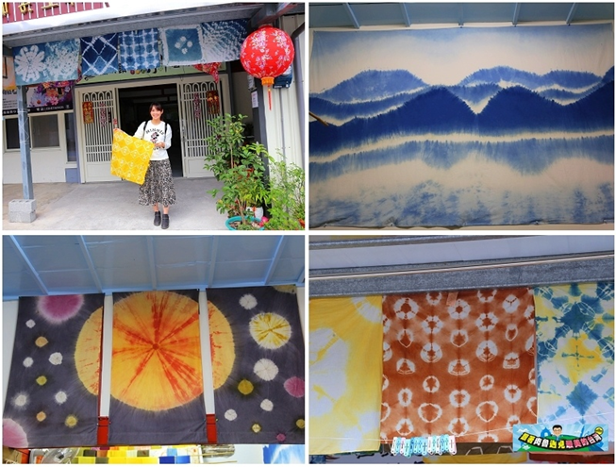
24 | 花蓮縣文化局(石雕博物館) | 「石況製造－從產地到日常」石材科普常設展 | 文化體驗 | 推廣花蓮在地石材科普知識，從人文歷史、生活層面了解在地石材。強化花蓮石業與設計、美學之結合，以生活應用與互動體驗，增進與在地生活之連結。 | 1 | 50 | ■中文 ■英文 ■日語 □韓語 □其他： | 全票20 花蓮縣民免費 | 花蓮市文復路6號 | 統聯客運1123車次-石雕博物館站下車 | ■廁所 ■WIFI □其他： | 韓佳穎 | 03-8227121#203 | https://www.hccc.gov.tw/zh-tw/Activity/Detail/13614 | 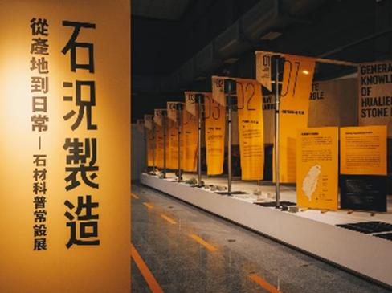
25 | 花蓮縣文化局(石雕博物館) | 「石事日常－蛇紋石與生活的100個靈感」蛇紋石特展 | 文化體驗 | 介紹蛇紋石的礦區開採、文化及生活應用發展，展出蛇紋石藝術創作、工藝品、設計商品等，並以採訪相關職人，延伸民眾對花蓮蛇紋石的各種想像。 | 1 | 50 | ■中文 ■英文 ■日語 □韓語 □其他： | 全票20 花蓮縣民免費 | 花蓮市文復路6號 | 統聯客運1123車次-石雕博物館站下車 | ■廁所 ■WIFI □其他： | 韓佳穎 | 03-8227121#203 | https://www.hccc.gov.tw/zh-tw/Activity/Detail/13615 | 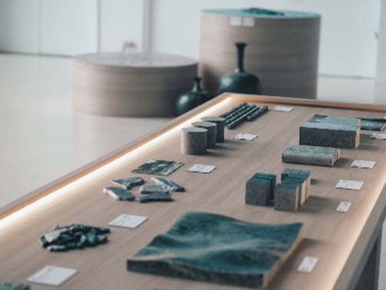
26 | 花蓮縣文化局(花蓮美術館) | 幽境-吳瑜桓繪畫創作個展 | 文化體驗 | 藝術家吳瑜桓以油彩為創作媒材，描繪這三年來以自身心境所看到的景色，以傳統技法結合東方繪畫的筆法，歡迎民眾前往欣賞。 | 1 | 50 | ■中文 □英文 □日語 □韓語 □其他： | 免費 | 花蓮市文復路4號 | 統聯客運1123車次-石雕博物館站下車 | ■廁所 ■WIFI □其他： | 吳健誠 | 03-8227121#201 | https://www.hccc.gov.tw/zh-tw/Activity/Detail/13620 | 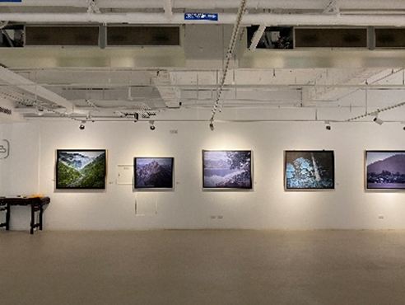
27 | 花蓮縣文化局(花蓮美術館) | 黑白行走-李松勇個展 | 文化體驗 | 展覽作品是藝術家李松勇以黑、白兩色為主要基調的抽象畫作，分有悠然、自在、逍遙和無拘無束等四個小系列，共展出15幅畫作，歡迎前往欣賞。 | 1 | 50 | ■中文 □英文 □日語 □韓語 □其他： | 免費 | 花蓮市文復路4號 | 統聯客運1123車次-石雕博物館站下車 | ■廁所 ■WIFI □其他： | 林玟均 | 03-8227121#207 | https://www.hccc.gov.tw/zh-tw/Activity/Detail/13618 | 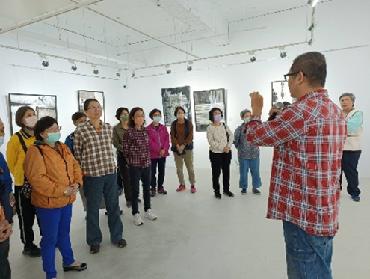
28 | 花蓮縣文化局(花蓮美術館) | 「2023中山青年藝術獎」得獎作品巡迴展 | 文化體驗 | 國立國父紀念館與花蓮縣文化局共同主辦「2023中山青年藝術獎」得獎作品巡迴展，精選24件得獎作品，包含水墨類8件、書法類9件、油畫類7件，歡迎前往欣賞。 | 1 | 50 | ■中文 □英文 □日語 □韓語 □其他： | 免費 | 花蓮市文復路4號 | 統聯客運1123車次-石雕博物館站下車 | ■廁所 ■WIFI □其他： | 陳仲淵 | 03-8227121#204 | https://www.hccc.gov.tw/zh-tw/Activity/Detail/13621 | 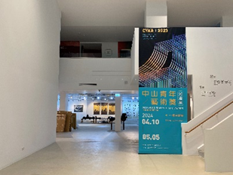
29 | 大自然體驗農家 | 泥火山豆腐製作 | 文化體驗 | 「大自然體驗農家」是羅山體驗農家中地理位置最東，最深入的據點。羅山體驗的各種元素及農家特質最齊全，阿枝柏種植許多有機作物，提供遊客體驗行程，因離泥火山相當接近，這裡的泥火山豆腐體驗，更是遊客的最愛，來這裡磨豆漿、做豆腐是最棒的旅行回憶。 | 4 | 10 | ■中文 □英文 □日語 □韓語 □其他： | 1200 | 花蓮縣富里鄉羅山村12鄰58號 | 自駕、包車 | ■廁所 ■WIFI □其他： | 林運枝 | 03-8821352、0939-327628 | https://www.taiwanviptravel.com/articles/bignature/ | 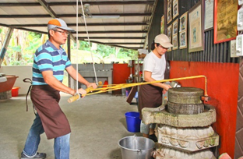
30 | 如豐琢玉工坊(如豐休閒農場） | 豐田玉磨玉DIY | 文化體驗 | 豐田玉是花蓮著名玉石，自己選一塊喜歡的玉石做DIY，能送人也能自用，而且只要450元，是很好的紀念品。 | 1 | 20 | ■中文 □英文 □日語 □韓語 □其他： | 450 | 花蓮縣壽豐鄉豐山村忠孝街91號 | 自駕、包車 | ■廁所 □WIFI □其他： | 姜錦源 | 03 865 2323 | http://www.taiwanjade.com.tw/taiwanjade/index.html | 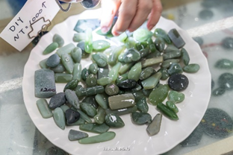
31 | 賞鯨活動 | 花蓮賞鯨 | 文化體驗 | 每年4 月至10 月為賞鯨豚的黃金時期，花蓮海域擁有抹香鯨、啄鯨、費氏海豚、花紋海豚、飛旋海豚等20 多種鯨豚，出海尋獲率高達95%。趕緊跟隨船隻出航，感受乘風破浪的快感 |  |  | ■中文 □英文 □日語 □韓語 □其他： |  |  | 賞鯨公司行號(合法立案經營業者) | ■廁所 □WIFI □其他： |  |  |  | 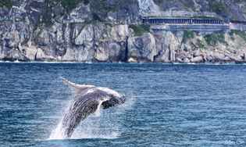
32 | 阿改玩生活 耕吧園區 | 部落文化餐食體驗 | 文化體驗 | 一個由支亞干在地青年組成的在地企業，戮力將部落文化及自然資源轉化為可消費商品， 營業項目包含： 1.故事餐桌：設計在地創意料理，吃一口料理，聽一則故事 2.生火餐桌：走讀採集、加工製作、共勞共享在地特色飲食文化 3.編織樹洞：苧麻種植、捻線製線、染色編織，各種太魯閣族編織文化體驗 4.洄游樹洞：結合部落故事的文化溯溪 3.巨人樹洞：認識千年史前文化，走讀考古遺址，扮演一日考古學家"。 | 6 | 20 | ■中文■英文 □日語 □韓語 □其他： | 一日遊 $2300(內容:文化溯溪、故事導覽、編織體驗) 半日遊 $1300(內容:文化溯溪、故事導覽) 活動時間:4小時 | 台灣979 花蓮縣萬榮鄉西林村2鄰26號 | 自駕、包車 | ■廁所 □WIFI □其他： | Apyang Imiq 程廷 | 03 877 2862 | https://www.facebook.com/Akay.playlife/?locale=zh_TW | 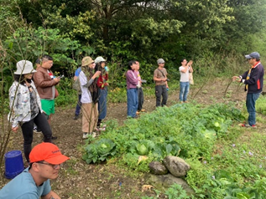
33 | 安通溫泉 | 日式泡湯 | 文化體驗 | 安通溫泉是日治時期警察招待所，也是玉里人的後花園。推薦在安通溫泉飯店或加賀屋溫泉民宿好好泡個溫泉，再回玉里鎮上享受全台第一的橋頭臭豆腐，是絕佳人間享受。 | 1 | 50 | ■中文 ■英文 ■日語 □韓語 □其他： | 泡湯屋600 元起，山下的安通溫泉大眾湯每人150 元起 | 983花蓮縣富里鄉玉里鎮樂合里溫泉36號 | 自駕、包車 | ■廁所 □WIFI □其他： | 連祥淵 | 03 888 6108 | http://www.an-tong.com.tw/zh-tw/facility | 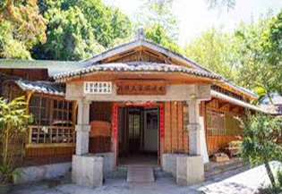
34 | 燕達旅行社有限公司 | 秀姑巒溪泛舟 | 休閒體驗 | 秀姑巒溪平川與激流相結合，除了刺激之外更是台灣僅有的全年可泛舟的溪流 先進的泛舟皮艇及安全裝備，同時擁有在操作及安全性上雙重享受。低度體能需求，多種舟艇可選擇，團體好友、大人小孩同樂。 | 6 | 30 | ■中文■英文 □日語 □韓語 □其他： | 800 | 花蓮縣瑞穗鄉中山路三段215-6號─泛舟遊客中心旁 | 自駕、接送 | ■廁所 □WIFI □其他： | 張欣怡 | 038330657 | https://boat.hualientour.com.tw/discount.html | 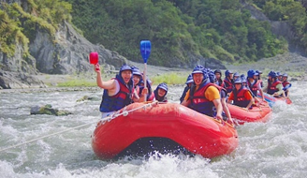
35 | 七星柴魚博物館 | 章魚燒製作&刨柴魚DIY | 文化體驗 | 七星柴魚博物館為台灣唯一以柴魚為主題展示的產業博物館，並傳承柴魚製作的歷史文化與產業技藝為主軸。2017遭受祝融館舍幾近全毀，2019重新對外開放後更以地方區域特色為主，整合海洋生態教育、黑金產業文化、五感探索體驗與食魚教育推廣等多方目標發展，期使更多人珍視大自然、認識海洋與漁業，喚起對海洋保育以及產業技藝文化傳承的重視。 | 1 | 30 | ■中文■英文 □日語 □韓語 □其他： | 280 | 花蓮縣新城鄉大漢村七星街148號 | 自駕、包車 | ■廁所 □WIFI □其他： | 馮筱惠 | (03)8236100 | 官網：https://www.katsuo.com.tw/ FB：https://www.facebook.com/katsuoMUSEUM/ | 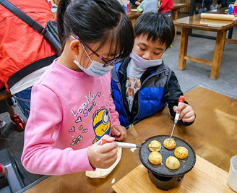
36 | 將軍府(誠食生活家) | 將軍府和服體驗-漫遊花蓮小京都 | 文化體驗 | 花蓮新景點「將軍府 1936」即日起正式開幕！前身為日式宿舍群的將軍府，經 3 年整修以藝文基地重生，園區規劃日式庭園與水池造景，邀請 16 間品牌進駐，試營運期間採免費預約入園，除了用餐，還能換穿和衣體驗一秒到京都。 | 1 | 20 | ■中文 ■英文 ■日語 □韓語 □其他： | 1280 | 970花蓮縣花蓮市中正路622巷6號 | 自駕、包車 | ■廁所 □WIFI □其他： | 任聿新 | 線上預約LINE官方帳號 https://lin.ee/csIdzWN | https://www.facebook.com/p/%E8%8A%B1%E8%93%AE%E5%B0%87%E8%BB%8D%E5%BA%9C1936-100095392814444/?paipv=0&eav=Afbt7lRwsQhKWQIeq9hBRVuYqFSNUseD2DSpQkW62Yxk-fKjj9xNo5YNXqz-zjq879c&_rdr | 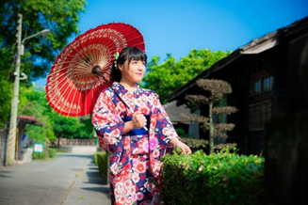
37 | 農業部林業及自然保育署 | 林田山林業文化園區-漫步林場享受森林芬多精 | 文化體驗 | 林田山林場在日治時代稱為「森坂」，是「森林茂密的山坡」之意，戰後保留森坂的日文發音，以漢字寫作「摩里沙卡」，目前隸屬於農業部林業及自然保育署花蓮分署。林田山於日治時期官營三大林場之後首先設立的伐木區，亦為東部最早開採的林區及日治時期東部三大林場之一。 | 1 | 500 | ■中文■英文 □日語 □韓語 □其他： | 免費 | 975花蓮縣鳳林鎮林森路99巷99號 | 自駕、包車 | ■廁所 □WIFI □其他： | 林田山林業文化園區 | 03 875 1703 | https://www.forest.gov.tw/0000221 | 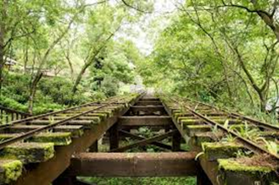
38 | 東部海岸國家風景區管理處 | 牛山呼庭-私房看海景點 | 休閒體驗 | 牛山位於水璉、番薯寮坑至磯崎之間，為花東沿海五處自然保護區之一，牛山鼻的曲折紋理更是優良的地質教室之一，牛山早期是阿美族的牧牛耕種之地，阿美族稱為「呼庭」。從園區望向海岸線，映入眼中是延伸到湛藍海中的海灣岬角。 | 1 | 200 | ■中文■英文 □日語 □韓語 □其他： | 免費 | 花蓮縣壽豐鄉牛山39之5號 | 自駕、包車 | ■廁所 □WIFI □其他： | 東部海岸國家風景區管理處 | (089)841-520#1503 | https://tour-hualien.hl.gov.tw/TourContent.aspx?n=41&s=1405 | 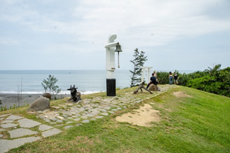
39 | 花蓮豐濱鄉公所(月洞遊憩區) | 月洞-划船探險蝙蝠 | 休閒體驗 | 位於花蓮縣豐濱鄉，是一個天然的鐘乳石洞穴，是港口部落原住民眼中的一塊淨地；洞中有積水成池大約5公尺，湖水會隨著月亮盈虧而漲落，所以稱作「月洞」。搭小船聽導覽，欣賞天然鐘乳石洞穴體驗蝙蝠群聚的壯觀奇景。 | 1 | 20 | ■中文 □英文 □日語 □韓語 □其他： | 100 | 花蓮縣豐濱鄉(石梯坪之南距港口村約1公里) | 自駕、包車 | ■廁所 □WIFI □其他： | 豐濱鄉公所 | 03-8781022 | https://www.feng-bin.gov.tw/News_Photo_Content.aspx?n=17744&s=72068 | 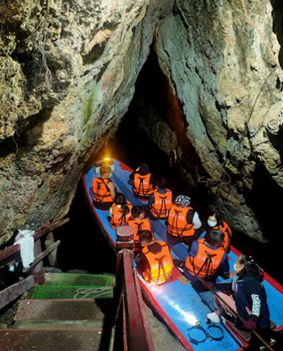
40 | 光織屋- 巴特虹岸手作坊 | 樹皮布纖維體驗DIY | 文化體驗 | 在太平洋左岸的台11線上 一處手工打造的透明敞開空間。光織屋融入在山海天之間，讓人看見創作者和自然環境共生的生活理念。這裡是藝術創作者陳淑燕，與噶瑪蘭族的工藝家杜瓦克˙都耀，兩人共同的創作空間，希望用以延續部落古老工藝，和推廣台灣在地自然纖維創作的基地。 | 5 | 20 | ■中文■英文 □日語 □韓語 □其他： | 1000 | 花蓮縣豐濱鄉193-1號 | 自駕、包車 | ■廁所 □WIFI □其他： | 陳淑燕 | 0912 654 312 | https://www.pateronganart.com/ | 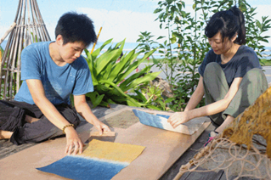
41 | 項鍊海岸工作室 | 部落美食體驗+石梯坪無敵海景+漫步豐濱藝術村 | 文化體驗 | 台11線豐濱港口部落附近，著名景點月洞旁海岸山脈下的「項鍊海岸工作室」，來這坐在正對著海的月牙鞦韆，放眼一望無際的太平洋海景，一張張的IG打卡照片也讓此成為花蓮網美景點之一。 | 6 | 20 | ■中文■英文 □日語 □韓語 □其他： | 800 | 花蓮縣豐濱鄉石梯坪53-1號 | 自駕、包車 | ■廁所 □WIFI □其他： | 吳巧雲（爾嬈． 德菲兒） | 0916 547 580 | https://www.facebook.com/cacagauwen/?locale=zh_TW | 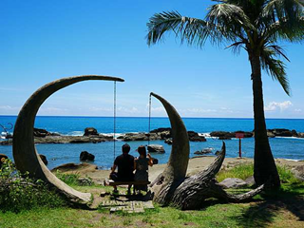
42 | 高山森林基地 | 體驗獵人生活、擁抱山林 | 休閒體驗 | 高山森林基地在台灣東岸的海岸山脈上，位於高山部落布農族人的土地，擁山面海。我們以海岸布農族人的土地脈絡為基礎，提供文化與冒險體驗，且持續開發各種活動，邀請旅人在這片有故事的土地上，擁抱森林重回自己。 目前的體驗活動為：1.全預約揪團的找獵人、找老鷹、找樂子與多人數的大團方案 2.露營與自導式體驗 3.散客與包場的露營 4.寒暑假的營隊 我們可以為機關團體策劃：團隊建立、員工主管培力等課程，也可安排員工旅遊與家族旅行等深度旅行體驗。 | 3 | 15 | ■中文■英文 □日語 □韓語 □其他： | 1800 | 花蓮縣豐濱鄉磯崎村高山一鄰2號 | 自駕、包車 | ■廁所 □WIFI □其他： | 馬中原 | 0933991926 | https://www.gs-forest.com/ | 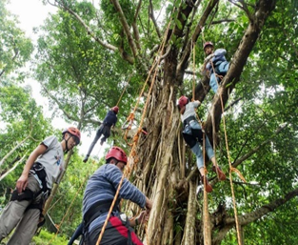
43 | 綠點酒莊(綠點生活有限公司) | 赤科山綠點酒莊TheGreenFarm—露營區+品酒體驗+手作德式香腸 | 休閒體驗 | 來自德國的Andreas在新竹精釀啤酒廠擔任釀酒師和妻子陳思樺都非常嚮往東部的環境與慢活步調移居花蓮。綠點酒莊透過花蓮縣府力薦在今年3月份一同前往2024 Foodex Japan東京國際食品展，將花蓮在地的自釀酒推廣至國際。 | 1 | 50 | ■中文■英文 □日語 □韓語 □其他： | 500 | 花蓮縣玉里鎮高寮270-13號 | 自駕、包車 | ■廁所 □WIFI □其他： | Andreas與妻子陳思樺 | 0937087610 | https://thegreenfarm.com.tw/ | 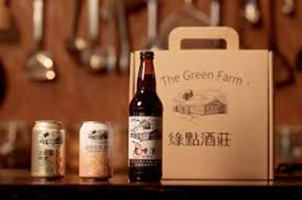
44 | 花蓮丘丘森旅 CHU Resort Hualien | 住宿、露營、泡湯、瑜珈課程、正念課程、樹葉玻璃燈DIY | 休閒體驗 | 由Home Hotel團隊所籌備規劃的「丘丘森旅」，前身是兆豐農場的住宿區，經過改造後，以結合「靜心與渡假」全新概念打造超有質感的這間5 星級飯店設有露台，提供空調客房，且有WiFi（免費）和私人衛浴。住客可以使用酒吧。 所有客房均提供冰箱、迷你吧、電熱水壺、沖洗座、免費盥洗用品和衣櫃。旅宿品牌。 | 1 | 300 | ■中文■英文 □日語 □韓語 □其他： | 2500 | 975花蓮縣鳳林鎮永豐路6號 | 自駕、包車 | ■廁所 ■WIFI □其他： | 王念秋 | 03 877 2929 | https://churesort.com/chu-home/ | 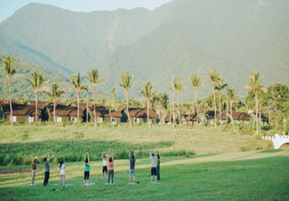
45 | 磯崎海水浴場(東部海岸國家風景區管理處) | 戲水、獨木舟、SUP活動體驗、露營 | 休閒體驗 | 阿美族早年稱磯崎海水浴場為「加路蘭」，昔日阿美族人利用此處的天然地勢曬鹽，每次狩獵完畢即順道在此取鹽回家，非常方便。磯崎灣，擁有長達3公里長的海灘，冬季漲潮時海底沙石湧上呈黑色，夏季潮退呈現一片金色海灘，適合水上遊憩活動，為夏日戲水絕佳的濱海遊憩區。 | 1 | 500 | ■中文■英文 □日語 □韓語 □其他： | 100 | 花蓮縣豐濱鄉磯崎村6-1號 | 自駕、包車 | ■廁所 ■WIFI □其他： | 東部海岸國家風景區管理處 | 03-8711251 | https://vacation.eztravel.com.tw/sight/plc0000100285/%E7%A3%AF%E5%B4%8E%E6%B5%B7%E6%B0%B4%E6%B5%B4%E5%A0%B4 | 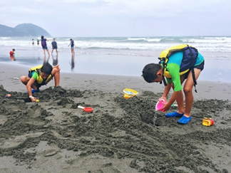
46 | 2024富里稻草藝術季(富里鄉農會) | 地景藝術+有機米飲食體驗 | 文化體驗 | 2024年第五屆富里稻草藝術季熱鬧回歸，今年的主題別於去年的海底世界，而是以大型鳥類為主軸全新登場，動物迷蹤－稻翼之歌，歡迎大家來富里拍拍樂！ | 1 | 1000 | ■中文 □英文 □日語 □韓語 □其他： | 免費 | 花蓮縣富里鄉羅山展售中心後方草皮區​ (花蓮縣富里鄉9鄰東湖9號) | 自駕、包車 | ■廁所 ■WIFI □其他： | 富里鄉農會 | 03-8821705 | https://travel.yam.com/article/133850 | 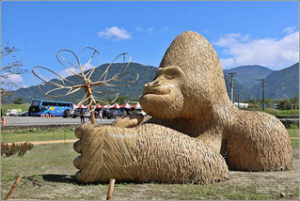
47 | 阿樂樂代 Aredetay | 部落創意料理+阿美族文化 | 文化體驗 | 阿樂樂代 Aredetay 成立於2020年，店內餐點為阿美族料理，以部落生活、記憶中的味道呈現，使用西餐、法式餐廳擺盤，選用部落食材，使用都市不常見的東西，想讓大家認識到台灣其實有很多優質的食材、辛香料，並應用這些當地新鮮食材，賦予其新的生命。 | 1 | 20 | ■中文■英文 □日語 □韓語 □其他： | 1880 | 976花蓮縣光復鄉富田一街56號 | 自駕、包車 | ■廁所 ■WIFI □其他： | Aredetay 阿樂樂代 | 03 870 2002 | https://www.facebook.com/aredetay2020/?locale=zh_TW
48 | Tribal Queen Art & Café部落皇后藝術咖啡 | 阿美族美學體驗 | 文化體驗 | 台灣旅英藝術家優席夫，作品曾在彩繪在台鐵列車-洄瀾之星上，鮮豔的配色刻劃出阿美族的印象，優席夫在他玉里老家開起了咖啡廳了，可以看到他的藝術作品畫作、品嘗當地特調飲品之外，還可以去頂樓俯瞰花東縱谷最美的稻浪及中央山脈。 | 1 | 20 | ■中文■英文 □日語 □韓語 □其他： | 200 | 花蓮縣玉里鎮春日里馬泰林村2鄰29號 | 自駕、包車 | ■廁所 ■WIFI □其他： | 優席夫 | 0955923242(預約制) | https://www.facebook.com/p/Tribal-Queen-%E9%83%A8%E8%90%BD%E7%9A%87%E5%90%8E-Art-coffee-100063665116215/?locale=zh_TW
49 | 松園別館(台東農改場) | 日式歷史建築參觀 | 文化體驗 | 松園別館舊稱「花蓮港陸軍兵事部」辦公室，建於世界二次大戰後期，1942年4月1日為開廳日。由於視野直對北濱海灘之美崙溪入海口，具有天然制高點優勢，可俯瞰美崙溪入海處、花蓮港及太平洋海景，戰爭期間輕易掌控出入南濱海面的船隻及南機場航機起降，成為日軍當時在花蓮的重要軍事指揮中心。現為花蓮知名文資景點，內有藝文展覽及餐飲服務。 | 1 | 100 | ■中文■英文 □日語 □韓語 □其他： | 60 | 970花蓮縣花蓮市松園街65號 | 自駕、包車 | ■廁所 ■WIFI □其他： | 羅曼玲 | 03 835 4411 | https://pinegarden.com.tw/
50 | 廖快菸樓 | 鳳林菸樓古早味DIY+菸樓導覽半日遊 | 文化體驗 | 鳳林菸樓聚落，保留最原始、樣貌最完整的菸樓聚落文化，且能進入烘烤室參觀，再搭配導覽解說深入了解當地文化，是相當具價值的特色景點。 | 1 | 30 | ■中文■英文 □日語 □韓語 □其他： | 350 | 975花蓮縣鳳林鎮復興路79號 | 自駕、包車 | ■廁所 □WIFI □其他： | 徐明堂 | 0935-828211 | https://tour-hualien.hl.gov.tw/TourContent.aspx?n=109&s=3063
51 | 馬拉桑獵人學校 | 花蓮獵人學校體驗【馬拉桑】 | 文化體驗 | 在獵人學校裡，穿上最道地的阿美族傳統服飾，並配戴情人袋(俗稱檳榔袋,可放日常用品，有向他人暗示自己有了對象的涵義喔! ) ，能深刻體驗花東原住民的生活方式，了解在地原住民文化感受原民的熱情。接受傳統弓箭及彈弓的獵人資格考驗，獵人們將介紹長輩們辛苦傳承的文化與智慧；最後,享用原住民風味湯品，由多種當季野菜一鍋「野菜湯(八種野菜熬煮的野菜湯，俗稱八菜一湯)」， 既健康且原味十足。 | 1 | 30 | ■中文■英文 □日語 □韓語 □其他： | 1000 | 973花蓮縣吉安鄉吉興二街231號 | 自駕、包車 | ■廁所 □WIFI □其他： | 亞榮隆． 撒可努 | 03 853 0222 | https://www.riverking.com.tw/malasang/
52 | 美好花生 | 鳳林在地花生湯+美好藝術空間 | 食農體驗 | 「美好花生」源於鳳林小鎮，創立者鍾順龍和梁郁倫夫妻從城市返回家鄉，以傳承鍾媽媽的炒花生手藝為起點，堅持在地生產，栽種一年兩期的落花生，並從種植、採收、挑選、儲存等進行精心管理。隨著時間的推移，他們的產品線逐漸擴大，包括瓶裝花生、花生湯、花生油和霜淇淋等。 | 1 | 50 | ■中文■英文 □日語 □韓語 □其他： | 200 | 975花蓮縣鳳林鎮中和路46號 | 自駕、包車 | ■廁所 □WIFI □其他： | 鍾順龍 | 0933 528 448 | https://www.facebook.com/goodeatssfans
53 | 花蓮飛魚季(趣吧旅行社股份有限公司) | 花蓮石梯坪夜釣體驗-撈飛魚、釣魷魚 | 文化體驗 | 花蓮石梯坪出海夜釣獨有特色，每年五六月是飛魚的高峰期，七八九月則是魷魚的盛產期。我們不使用流刺網大量捕捉，而是以手撈網撈飛魚與特殊釣具釣魷魚，透過實際的操作，帶您認識東海岸的船上夜生活與漁撈文化。 | 1 | 20 | ■中文 □英文 □日語 □韓語 □其他： | 1200 | 花蓮石梯港(石梯坪旁) | 自駕、包車 | ■廁所 □WIFI □其他： | 趣吧旅行社股份有限公司 | 02-77299266 02-27173918 | https://www.tripbaa.com/travel/20150919205428BxX/
54 | 洄遊吧食魚體驗館 | 此活動為針對15-25人學校單位、企業及一般團體的客製化體驗活動，活動內容：七星潭的自然環境與歷史人文導覽、漁村踏查、漁業漁法介紹、食魚教育活動、海上漁業與賞鯨行程、洄遊鮮撈料理DIY、海洋手作DIY、永續海洋教育等。 | 文化體驗 | 以食魚教育及海洋永續為核心，提供永續海鮮商品，分享海洋、魚類與漁業的相關知識，規劃與帶領食魚教育體驗遊程活動。連結消費者、漁業人員和學術單位的交流與反饋，讓海洋的資源利用及環境，達到相互平衡永續發展。 | 15 | 25 | ■中文 □英文 □日語 □韓語 □其他： | 3400 | 97143花蓮縣新城鄉七星街32號2F | 自駕、包車 | ■廁所 □WIFI □其他： | 黃紋綺 | 0968 779 878 | https://www.fishbar.com.tw/main
55 | 那都蘭工作室 | 秀林鄉織布體驗 | 文化體驗 | 胡秀蘭老師，是十六歲開始學習太魯閣族傳統織布，得到家族長輩真傳。之後雖長年四處奔波作秀，也無法忘情太魯閣族的織品文化，反倒是藉著在國外作秀之於，學習國外手工藝技巧，更不厭其煩的製作各種小飾品來磨練自己的手藝。 | 5 | 15 | ■中文 □英文 □日語 □韓語 □其他： | 不定 | 972花蓮縣秀林鄉53-1號 | 自駕、包車 | ■廁所 □WIFI □其他： | 胡秀蘭 | 03-8612213、0912 243 040 | https://www.facebook.com/NaDoLanstudio
56 | 島人藝術空間 Islander Art Force | 花蓮原民藝文展演空間及商品販售空間 | 文化體驗 | 島人藝術空間Islander Art Force提供優質、專業的藝文展演空間，辦理當代藝術、原住民族文化交流展演、講座論壇、當代工藝設計、部落傳統工藝傳承與教學、個人創作展覽，以臺灣原住民族文化與太平洋當代藝術交流為宗旨。 | 1 | 50 | ■中文■英文 □日語 □韓語 □其他： | 免費 | 970花蓮縣花蓮市光復街80-1號2樓 | 自駕、包車 | ■廁所 □WIFI □其他： | 鄧雪真 | 0928 569 952 | https://islander038.com/
57 | 好地下藝術空間 Good underground art space | 花蓮影像藝術工作者展出空間 | 文化體驗 | 好地下藝術空間將扮演在地的當代藝術實驗、交流、學習的平台，除了引介國內外各地藝術家來此展覽，並希望培育在地藝術新秀，讓創作者有發揮的場域。 | 1 | 50 | ■中文■英文 □日語 □韓語 □其他： | 免費 | 970花蓮縣花蓮市節約街37號 | 自駕、包車 | ■廁所 □WIFI □其他： | 田名璋 | 03-8905134 | https://www.facebook.com/goodunderground/?locale=zh_TW
58 | 花聲客廳 | 音樂展演空間 | 文化體驗 | 花聲客廳是咖啡廳、酒吧、錄音室、live house等多重複合式空間，提供各種聲音工作者和團體舉辦演出、講座、工作坊和各類論壇的資訊交流實驗平台。除了看表演參與活動，若有演出場地、錄音需求，亦可私訊粉專詳談。 | 不限 | 約50人 | ■中文 ■英文 □日語 □韓語 □其他： | 因場次而定 | 花蓮市福建街460號(花蓮鐵道文化園區二館） | ●大眾運輸 花蓮客運(經台9線)-1129.1132.1133.1136車次-「 東大門夜市」下車 | ■廁所 □WIFI □其他： | 郭先生 | 0933896828 | https://www.facebook.com/hualien.living.room
59 | 太巴塱文物館 | 太巴塱文物館展覽 | 文化體驗 | 本展覽以「神話」與「文物」作為認識太巴塱文化的核心來串連，透過代代傳遞的神話認識部落的意識型態與族群起源，再以徵集來的文物對照神話故事來認識部落的產業、生活方式與文化智慧，讓文物作為敘事的主體，更為立體且深刻的認識部落文化。 | 1 | 30 | ■中文 □英文 □日語 □韓語 □其他： | 0 | 花蓮縣光復鄉光豐路86號 | ●自行開車 ●火車至光復站下車 | ■廁所 ■WIFI □其他： | 謝于宣小姐 |  | https://www.facebook.com/tafalongcenter
60 | 小羊社會創新工作室 | 【花蓮市區外省深度遊】大陳新村的前世今生：外省歷史文化探索｜隱藏版小吃體驗 | 文化體驗 | 【花蓮市區外省深度遊】大陳新村的前世今生：外省歷史文化探索｜隱藏版小吃體驗 | 4 | 10 | ■中文 □英文 □日語 □韓語 □其他： | 500 | 花蓮市民意里民光181-1好（大陳青年行動空間/集大陳） | ●自行開車 | □廁所 □WIFI □其他： | 趙孝嚴小姐 | 03-8242671 |0921565211 | https://lin.ee/5Giir1L
61 | 奇美部落 | 奇美部落草藥營、野菜營、文化泛舟 | 文化體驗 | 奇美部落草藥營、野菜營、文化泛舟 (詳情見網址) |  |  | ■中文 □英文 □日語 □韓語 □其他： |  |  | ●自行開車 | ■廁所 □WIFI □其他： | 粉絲專業聯繫 | 粉絲專業聯繫 | https://www.facebook.com/kiwit01 https://kiwit01.blogspot.com/?fbclid=IwZXh0bgNhZW0CMTAAAR3PjjhauT-233oKApyR99YDcPuK_I-1E7mb0T-S7mcD4Uo7bo8-nR9e0Ss_aem_AXP_G_cng9QYTpNYEWXY2JEbVf6490BlOQRZbtseT8D7s39_ePofmzLpHGHD3Dy377z1axwxKFFH3p90Kp_uCXft
62 | 花蓮縣瑞穗鄉迦納納部落發展協會 | 部落古徑'Orikican文化與生態導覽 | 文化體驗 | Orikican路徑總長約1公里，三面環山，一面眺望莊麗的秀姑巒溪，是部落家戶從前至今生計與每年部落豐年祭祭祀與體能訓練的交通樞紐，傳統領域路徑以動植物豐富與其坡度陡峭聞名，路徑的功能除了是部落家戶收成農作物運輸的路線以外，豐年祭祭祀與青年階級的體能訓練路線及主要場域也在這裡進行，訓練青年階級的體能、耐力與意志力還有思考能力，是一個部落極其重要的求生經驗與鍛鍊意志的場域。 | 4 | 5 | ■中文 □英文 □日語 □韓語 □其他： | 視體驗內容及人數作估價 | 花蓮縣瑞穗鄉舞鶴村舞鶴路180號 | ●自行開車 | □廁所 □WIFI □其他： | 李旻軒 | 0977283141 | 無
63 | 花蓮豐濱dipit復興部落 | 藍染體驗-半日活動 溪蝦蟹生態-半日活動 | 觀光行程 | 1.全台第一個無菸部落、森川里海示範區，持續推廣永續健康生活理念 2.森川里海特色餐，生態廚師現做季節菜餚，與部落出產複方香草茶飲，舒暢您的味蕾與心靈。 3.溪蝦保育重點地區，生態教育絕佳場域 4.木藍、馬藍友善植栽地，培養色優質佳豐濱藍，體驗看海手染輕體驗 | 1 | 10 | ■中文 □英文 □日語 □韓語 □其他： | 1200/1人 | 花蓮縣豐濱鄉復興49號 | ●自行開車 ●大眾運輸 花蓮轉運站搭乘 (經台1線)1140.1145車次-新社站下車 | ■廁所 ■WIFI □其他： | 潘瑋成先生 黃庭恩先生 | 03-8791150 | https://www.facebook.com/dipid?mibextid=JRoKGi
64 | 花蓮縣綠野香坡農村發展協會 | a、陶土或田園體驗 b、農夫廚房 c、味增、米食、可可體驗(3選1) d、蝠來了~友善環境分享 | 休閒農業 | a: 1.陶盤或陶坯手作 2.陶珠手作 3.田園體驗-依季節時令不同：種植、採收、收割 b： 依季節時令不同：田園管理、採收、料理農村在地先採食材為風味餐 c：社區生產的米及大豆為材料，可攜回手作味增或米食、可可 d: 導覽解說馬佛社區 | 1 | 20 | ■中文 □英文 □日語 □韓語 □其他： | a： 300/人 (2h) b：250/人 (1h) c：300/人(2h) d : 1600 | 馬佛窯場 | ●自行開車 | ■廁所 □WIFI □其他： | 張小姐 | 0912-000085
65 | 花蓮縣光復鄉大豐社區發展協會 | 大豐好客行 | 休閒農業 | 大豐生態簡報、走讀嘉農溪、 田間農事體驗、水知稻碾米體驗、包米DIY(香米包米600g）、紫米湯圓DIY、古早味碗公飯、現沖咖啡。 | 1 | 2人-30人 | ■中文 ■英文 □日語 □韓語 □其他： | 1,000 | 花蓮縣光復鄉大豐村尚德街37巷10號 | ●自行開車 | ■廁所 ■WIFI □其他： | 總幹事黃廉芳 | 03-8731020 |0919031572 | e-mail: lienfang5416@yahoo.com.tw https://www.facebook.com/shuizhirice/
66 | 平森協會 | 陶燒體驗 | 文化體驗 | 專業老師帶領燒製出屬於自己獨特 的陶杯或陶器，讓製陶技術不再遙不可及。 | 2 |  | ■中文 □英文 □日語 □韓語 □其他： | 500 | 花蓮縣光復鄉 民有街3號 | ●自行開車 | □廁所 □WIFI □其他： | 陳婉君 | 03-8811878 | https://tour.ibon.com.tw/event/e2403000059zizf/?fbclid=IwZXh0bgNhZW0CMTAAAR1ST1lGte2Lcl5Gqgr6YTULXaNo7mMaavaFAtNGXN7_99uVN2CZoE-XCTk_aem_AVWQahPwUfpOwc5Ea57xUg4wxNqJ5HRCRmPXHjORq06SzrSXB20BkADRzrdS-eqhBDFlEbxqtamCQLWHglEu4l2O&isInternalTester=true
67 | 平森協會 | JULY手作趣體驗 | 文化體驗 | 我們會有專業的老師來引導各位畫出獨一無二的粉彩畫或是手作餅乾DIY，還有香草茶飲可享用，一起來享受賞螢前浪漫時光吧！ 手作餅乾DIY餅乾與粉彩畫只能二選一唷！ | 2 |  | ■中文 □英文 □日語 □韓語 □其他： | 600 | 花蓮縣光復鄉農場路27號 | ●自行開車 | □廁所 □WIFI □其他： | 陳婉君 | 03-8811878 | https://tour.ibon.com.tw/event/e2403000059zizf/?fbclid=IwZXh0bgNhZW0CMTAAAR1ST1lGte2Lcl5Gqgr6YTULXaNo7mMaavaFAtNGXN7_99uVN2CZoE-XCTk_aem_AVWQahPwUfpOwc5Ea57xUg4wxNqJ5HRCRmPXHjORq06SzrSXB20BkADRzrdS-eqhBDFlEbxqtamCQLWHglEu4l2O&isInternalTester=true
68 | 平森協會 | 2024平森x蝴蝶谷賞螢趣 | 戶外/運動 | 每年最佳賞螢是在3月下旬至5月上旬，蝴蝶谷園區內自然生態豐富及環境保育做得非常好，是近年來賞螢的熱門景點！夜色漸漸暗下時，螢火蟲漸漸的在天空中飛舞，帶著牠們獨特的光，照亮你心房~~~ | 1 |  | ■中文 □英文 □日語 □韓語 □其他： | 平日300 假日350 | 花蓮縣瑞穗鄉廣東路161號 | ●自行開車 | □廁所 □WIFI □其他： | 陳婉君 | 03-8811878 | https://tour.ibon.com.tw/event/e2403000059zizf/?fbclid=IwZXh0bgNhZW0CMTAAAR1ST1lGte2Lcl5Gqgr6YTULXaNo7mMaavaFAtNGXN7_99uVN2CZoE-XCTk_aem_AVWQahPwUfpOwc5Ea57xUg4wxNqJ5HRCRmPXHjORq06SzrSXB20BkADRzrdS-eqhBDFlEbxqtamCQLWHglEu4l2O&isInternalTester=true
69 | 平森協會 | 茶●金 | 休閒農業 | 舞鶴茶區導覽及採茶製茶體驗，佐以特色茶餐，並漫遊水尾風情，結合夜晚觀星體驗，豐富一日行程。 | 6 |  | ■中文 □英文 □日語 □韓語 □其他： | 2000 | 瑞穗後站集合 花蓮縣瑞穗鄉四維街13號 | ●搭火車或開車 | □廁所 □WIFI □其他： | 陳婉君 | 03-8811878 | https://www.facebook.com/profile.php?id=100069007975488&locale=zh_TW
70 | 平森協會 | 夜●光 | 溫泉/療癒 | 夜訪點點螢光，結合溫泉與星空， 組合成夜晚最優旅程。 | 2 |  | ■中文 □英文 □日語 □韓語 □其他： | 500 | 花蓮縣瑞穗鄉 廣東路161號 | ●自行開車 | □廁所 □WIFI □其他： | 陳婉君 | 03-8811878 | https://www.facebook.com/profile.php?id=100069007975488&locale=zh_TW
71 | 平森協會 | 五感●星空 | 休閒農業 | 大農大富平森五感體驗*特色晚餐*星空體驗 | 5 |  | ■中文 □英文 □日語 □韓語 □其他： | 2200 | 花蓮縣光復鄉農場路27號 | ●自行開車 | □廁所 □WIFI □其他： | 陳婉君 | 03-8811878 | https://www.facebook.com/profile.php?id=100069007975488
72 | 貓公部落 | CilangsanFakong貓公部落文化之旅 | 文化體驗 | 貓公部落坐落在阿美族聖山Cilangasan（奇拉雅山）腳下，在聖山的映襯下，感受著那份深沉的傳承與文化。探索手作藝術的魅力，沉浸在編織的寧靜世界裡；彈弓DIY帶您重返童年，深入山林尋找心靈的純淨。在馥郁的氛圍中，品味Ina的味道，享受微醺下午茶的美好時刻。 | 4 | 30 | ■中文 ■英文 □日語 □韓語 □其他： | 1150起/人 | 花蓮縣豐濱鄉民族街82巷8-2號 | 大眾運輸 火車搭乘至【花蓮火車站】 轉乘統聯客運1140、鼎東客運1145 自【花蓮火車站】搭乘客運前往台11線→ 至「豐濱站」下車，步行3-5分鐘至貓公部落聚會所 火車搭乘至【花蓮光復火車站】 轉乘統聯客運1125 自【光復火車站】搭乘客運前往台11線→ 至「豐濱站」下車，步行3-5分鐘至貓公部落聚會所 自行駕車 延台11線開往50k處即可抵達豐濱村三民路，轉往民族街開車約2分鐘至貓公聚會所 沿台9線抵達光復火車站，轉往台11甲(光豐公路，長約19.2公里)→延台11甲終點即抵達台11線→南下50k處即可抵達豐濱村三民路，轉往民族街開車約2分鐘至貓公聚會所 | ■廁所 ■WIFI □其他： | 羅代融小姐 | 03-8791082 | Email cilangasanfakong@gmail.com QRC(FB貓公部落聖山腳下的部落、IG cilangasanfakong、Line@)
73 | 西林社區 | 部落好有趣 | 文化體驗 | 支亞干部落文化導覽，傳統美食(香 蕉飯、竹筒飯)製作、傳統弓箭體驗 、 | 2 | 6-20人 | ■中文 □英文 □日語 □韓語 □其他： | 999 | 花蓮縣萬榮鄉西 林村八鄰127號 | ●自行開車 | ■廁所 ■WIFI □其他： | 計畫專員烏茂 | 03-8772032 0928-569415 | a09285698415@gmail.com
74 | 羅山休閒農業區 | 天光慢慢行 | 文化體驗 | 戴上斗笠，漫步花蓮富里鄉羅山村，跟著在地人的步調、深呼吸、慢生活，除了沒有電線桿的稻田，羅山村還有什麼？ 隱藏在產業道路上，居民的日常；旺昇雜貨店，解決居民的生活需求疑難雜症；土角厝百年磚土屋，青條花蜂的築巢處；再到農家串門子， 解謎泥火山豆腐的故鄉。 | 6 | 12 | ■中文 □英文 □日語 □韓語 □其他： | 650 | 花蓮縣富里鄉羅山休閒農業區 | ●自行開車 ●火車至富里站下車 | ■廁所 ■餐飲 ■購物 | 羅山休區 |  | https://www.yoholuoshan.com/store/products/2-nt-650-6
...

福利機構工作坊
 |  | 福利機構工作坊
提供單位 | 鄉鎮市 | 單位名稱 | 內容簡介 | 聯絡資訊
社會處 | 光復鄉 | 秘境自強 • 自強咖啡工坊 | 「自強咖啡工坊」，佇立193號縣道旁的「自強咖啡工坊」內有手沖咖啡、蛋糕、布丁、茶葉蛋等點心享用，皆由受刑人一手包辦，自營業以來，已吸引了許多慕名而來的遊覽車旅行團、重機鐵馬觀光客、鄰近政府機關、社會團體、各平面媒體、自媒體及知名網紅等熱烈光臨，花蓮縣光復鄉境內法務部矯正署自強外役監獄新成立之藝品展售室於近期翩然落成，展售館內各式各樣木石藝品除呈現出監獄矯正工作的成果，亦展現了收容人們在監期間經技能訓練後，自我沉澱、反思並透過藝術創作所孕育出的作品，傳達「創生、共融、復歸」等理念及藝品之美。 | 1.所在地址：臺灣花蓮縣光復鄉建國路一段1號 2.店家電話：03-8703914 3.營業時間：一 二 三 四 五 09:00-16:30，六日公休 ★採預約制，以電子郵件寄至jcoe@mail.moj.gov.tw 或傳真03-8703921辦理，並來電03-8703914#332確認。 4.申請表單:社會處網址 https://sa.hl.gov.tw/Detail_sp/0d810b7a3a134a60aee084134c4ac542
掃描加LINEQR
掃描官網QR
社會處 | 花蓮市 | 黎明庇護工場 | 一、.致力於增加更多身心障礙者的就業機會，透過輔導與訓練提升庇護員工專業技能，能擁有自立的能力，並鼓勵身心障礙者能在不同領域，找到就業的機會並支持身心障礙朋友邁向「自立益人」的道路。 二、服務內容： 1.身心障礙者就業輔導 2.烘焙產品零售 3.喜餅/彌月客製化禮盒 4.各式西點餐盒 5.「雞之森林」、「林の樂園」DIY體驗活動(專線03-8661922轉13 黎小姐) 6.季節農產品加工 三、門市：上午08:00~下午05:00，週六、日休息 四、宅配：週六、週日不出貨 | 1.官方Line：@vwk7733j 2.官方網址:https://www.newdawn.org.tw/ 3.地址：花蓮縣花蓮市富安路38號 4.電話: 03-8460527/傳真號碼：03-8562775 5.電子郵件：store@newdawn.org.tw

